Lista precios


 | COLECCIÓN OTOÑO INVIERNO 2026

 | PRE SHOW ROOM |  |  |  |  |  |  |  |  |  |  |  |  | 2025-07-25
FOTO | ART. |  |  |  |  |  |  |  |  |  |  |  |  | PRECIO | PA02 | PA03 | PA04 | TOTAL
PRODUCTO | MARCA | MATERIALES |  | COLOR | CANTIDAD | TALLA |  |  |  |  |  | DETALLE DE CURVA |  | LISTA
PASSER
MUJER INVIERNO
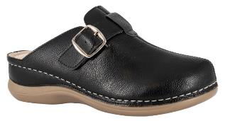
 | 003 | PU | 01 | BLANCO |  | 35 - 40 | 35 | 36 | 37 | 38 | 39 | 40
 |  | PU | 02 | NEGRO |  |  | 2 | 3 | 4 | 3 | 2 | 1 | 15 | 11,990
 |  | CUERO
 | PASSER | PU
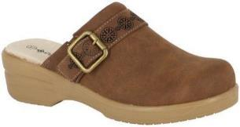 | 032 | PU | 02 | NEGRO |  | 35 - 40 | 35 | 36 | 37 | 38 | 39 | 40
 |  | TEXTIL | 16 | CARAMELO |  |  | 1 | 3 | 4 | 4 | 2 | 1 | 15 | 9,990
 |  | CUERO
 | PASSER | PU
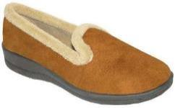
 | 605 | TEXTIL | 02 | NEGRO |  | 35 - 40 | 35 | 36 | 37 | 38 | 39 | 40 |  |  |  |  | 15
 |  | TEXTIL |  |  |  |  | 1 | 2 | 3 | 4 | 3 | 2 | 15 | 6,990
 |  | TEXTIL | 16 | CARAMELO |  |  | SURTIDO 15 PARES |  |  |  |  |  | 15 |  |  |  | 15
 | PASSER | PVC |  | MEMORY FOAM |  |  | DEFINIDO POR CLIENTE
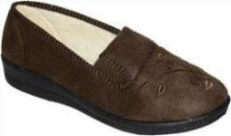
 | 629 | TEXTIL | 02 | NEGRO |  | 35 - 40 | 35 | 36 | 37 | 38 | 39 | 40
 |  | TEXTIL |  |  |  |  | 1 | 2 | 4 | 4 | 3 | 1 | 15 | 6,990
 |  | TEXTIL | 16 | CARAMELO |  |  | SURTIDO 15 PARES |  |  |  |  |  | 15
 | PASSER | PVC |  | MEMORY FOAM |  |  | DEFINIDO POR CLIENTE
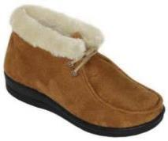
 | 648 | MICROFIBRA / TEXTIL | 02 | NEGRO |  | 35 - 40 | 35 | 36 | 37 | 38 | 39 | 40
 |  | SIMIL PIEL | 03 | CAFÉ |  |  | 1 | 2 | 3 | 4 | 3 | 2 | 15 | 7,990
 |  | SIMIL PIEL
 | PASSER | PVC |  | MEMORY FOAM
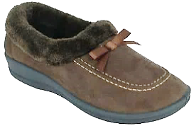
 | 658 | MICROFIBRA | 02 | NEGRO |  | 35 - 40 | 35 | 36 | 37 | 38 | 39 | 40
 |  | PIEL SINTETICA |  |  |  |  | 1 | 2 | 3 | 4 | 3 | 2 | 15 | 7,490
 |  | PIEL SINTETICA | 16 | CARAMELO
 | PASSER | PVC
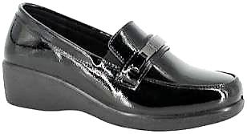 | 667 | PU |  |  |  | 35 - 40 | 35 | 36 | 37 | 38 | 39 | 40
 |  | MICROFIBRA |  |  |  |  | 1 | 4 | 4 | 3 | 2 | 1 | 15 | 10,490
 |  | CUERO | 20 | NEGRO CHAROL
 | PASSER | PU INJ
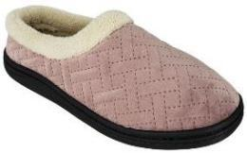
 | 677 | MICROFIBRA | 02 | NEGRO |  | 35 - 40 | 35 | 36 | 37 | 38 | 39 | 40
 |  | PIEL SINTETICA |  |  |  |  | 1 | 3 | 4 | 3 | 2 | 2 | 15 | 5,990
 |  | PIEL SINTETICA
 |  | GOMA | 16 | CARAMELO |  |  | SURTIDO 15 PARES |  |  |  |  |  | 15
 | PASSER |  |  | MEMORY FOAM |  |  | DEFINIDO POR CLIENTE
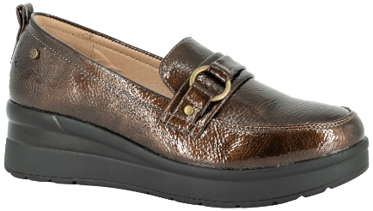
 | 694 | PU | 02 | NEGRO |  | 35 - 40 | 35 | 36 | 37 | 38 | 39 | 40
 |  | PU |  |  |  |  | 2 | 3 | 4 | 3 | 2 | 1 | 15 | 11,990
 |  | CUERO | 27 | BURDEO
 | PASSER | PU
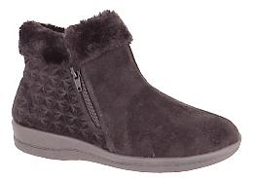
 | 717 | MICROFIBRA | 02 | NEGRO |  | 35 - 40 | 35 | 36 | 37 | 38 | 39 | 40
 |  | SIMIL PIEL |  |  |  |  | 1 | 2 | 4 | 4 | 3 | 1 | 15 | 8,490
 |  | SIMIL PIEL | 16 | CARAMELO
 | PASSER | GOMA
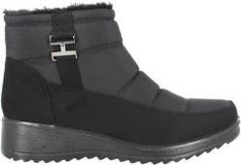
 | 737 | PU O MICROFIBRA | 22 | RAQUELADO NEGRO |  | 35 - 40 | 35 | 36 | 37 | 38 | 39 | 40
 |  | PIEL SINTETICA |  |  |  |  | 1 | 3 | 4 | 4 | 2 | 1 | 15 | 11,490
 |  | PIEL SINTETICA
 | PASSER | PU
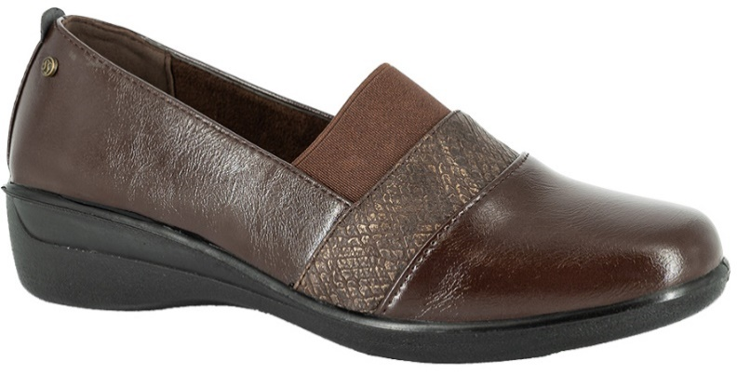
 | 751 | PU | 02 | NEGRO |  | 35 - 40 | 35 | 36 | 37 | 38 | 39 | 40
 |  | CUERO | 03 | CAFÉ |  |  | 1 | 3 | 4 | 4 | 2 | 1 | 15 | 8,990
 |  | CUERO
 | PASSER | PU
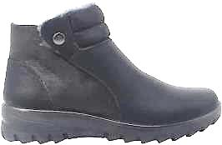
 | 752 | PU | 02 | NEGRO |  | 35 - 40 | 35 | 36 | 37 | 38 | 39 | 40
 |  | PIEL SINTETICA |  |  |  |  | 2 | 3 | 4 | 3 | 2 | 1 | 15 | 12,490
 |  | PIEL SINTETICA
 | PASSER | PU
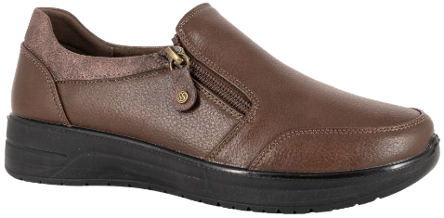
 | 762 | PU | 02 | NEGRO |  | 35 - 40 | 35 | 36 | 37 | 38 | 39 | 40
 |  | MICROFIBRA |  |  |  |  | 1 | 3 | 4 | 4 | 2 | 1 | 15 | 10,990
 |  | CUERO
 | PASSER | PU
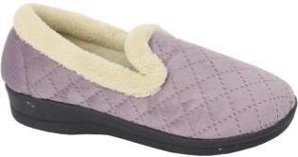
 | 775 | TEXTIL | 02 | NEGRO |  | 35 - 40 | 35 | 36 | 37 | 38 | 39 | 40
 |  | TEXTIL | 03 | CAFÉ |  |  | 1 | 3 | 4 | 4 | 2 | 1 | 15 | 7,990
 |  | TEXTIL
 |  | PVC
 | PASSER |  |  | MEMORY FOAM
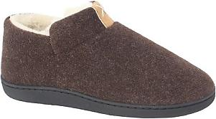
 | 780 | TEXTIL | 02 | NEGRO |  | 34 - 41 | 34 /35 | 36 /37 | 38 /39 | 40 /41
 |  | PIEL SINTETICA | 03 | CAFÉ |  |  |  |  |  |  |  |  | 15 | 6,490
 |  | PIEL SINTETICA |  |  |  |  | 3 | 5 | 5 | 2
 | PASSER | PVC |  | MEMORY FOAM
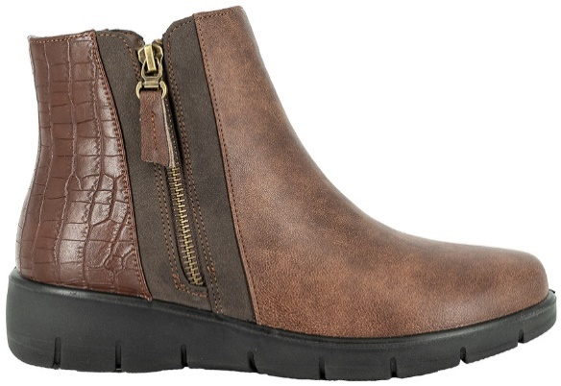
 | 786 | PU | 02 | NEGRO |  | 35 - 40 | 35 | 36 | 37 | 38 | 39 | 40
 |  | PIEL SINTETICA |  |  |  |  | 1 | 3 | 4 | 4 | 2 | 1 | 15 | 12,490
 |  | PIEL SINTETICA
 | PASSER | PU
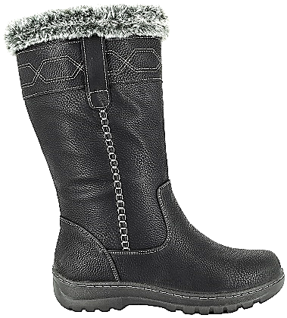
 | 816 | PU | 02 | NEGRO |  | 35 - 40 | 35 | 36 | 37 | 38 | 39 | 40
 |  | PIEL SINTETICA |  |  |  |  | 1 | 2 | 3 | 4 | 3 | 2 | 15 | 13,990
 |  | PIEL SINTETICA
 | PASSER | PU
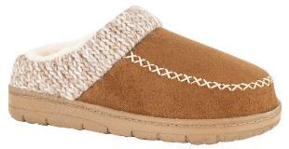
 | 820 | TEXTIL | 02 | NEGRO |  | 35 - 42 | 35/36 | 37/38 | 39/40 | 41/42
 |  | PIEL SINTETICA | 03 | CAFE |  |  |  |  |  |  |  |  | 15 | 6,490
 |  | PIEL SINTETICA | 16 | CARAMELO |  |  | 3 | 6 | 4 | 2
 | PASSER | TPR |  | MEMORY FOAM
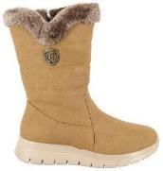
 | 824 | PU | 02 | NEGRO |  | 35 - 40 | 35 | 36 | 37 | 38 | 39 | 40
 |  | PIEL SINTETICA |  |  |  |  | 1 | 3 | 4 | 3 | 3 | 1 | 15 | 12,990
 |  | PIEL SINTETICA | 16 | CARAMELO
 | PASSER | PU
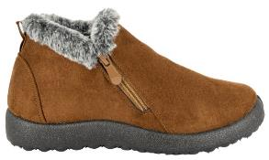
 | 826 | MICROFIBRA | 02 | NEGRO |  | 35 - 40 | 35 | 36 | 37 | 38 | 39 | 40
 |  | PIEL SINTETICA |  |  |  |  | 1 | 3 | 3 | 3 | 3 | 2 | 15 | 8,290
 |  | PIEL SINTETICA | 16 | CARAMELO
 | PASSER | PVC
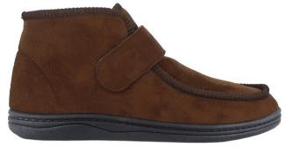
 | 834 | MICROFIBRA | 02 | NEGRO |  | 35 - 40 | 35 | 36 | 37 | 38 | 39 | 40
 |  | SIMIL CHIPORRO |  |  |  |  | 2 | 3 | 4 | 3 | 2 | 1 | 15 | 7,990
 |  | SIMIL CHIPORRO
 | PASSER | PVC
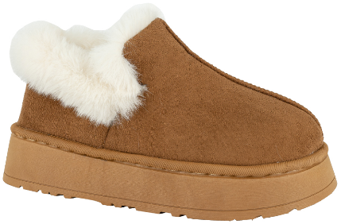
 | 843 | MICROFIBRA | 02 | NEGRO |  | 36 - 41 | 36 / 37 |  | 38 / 39 |  | 40 / 41
 |  | PIEL SINTETICA | 16 | CARAMELO |  |  | 3 |  | 6 |  | 6 |  | 15 | 8,490
 |  | PIEL SINTETICA
 | PASSER | TPR
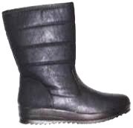
 | 5142 | PU | 02 | NEGRO |  | 35 - 40 | 35 | 36 | 37 | 38 | 39 | 40
 |  | PIEL SINTETICA | 03 | CAFÉ |  |  | 2 | 3 | 4 | 3 | 2 | 1 | 15 | 12,990
 |  | PIEL SINTETICA
 | PASSER | PU
PASSER FOR MEN
HOMBRE INVIERNO
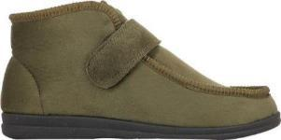
 | 921 | MICROFIBRA | 02 | NEGRO |  | 39 - 44 | 39 | 40 | 41 | 42 | 43 | 44
 |  | SIMIL CHIPORRO | 03 | CAFÉ |  |  | 2 | 3 | 4 | 3 | 2 | 1 | 15 | 8,490
 |  | SIMIL CHIPORRO
 |  | PVC |  |  |  |  | SURTIDO 15 PARES |  |  |  |  |  | 15
 | PASSER FOR MEN |  |  | MEMORY FOAM |  |  | DEFINIDO POR CLIENTE
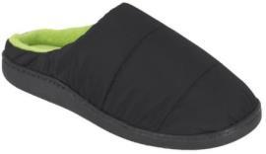
 | 923 | TEXTIL | 02 | NEGRO |  | 39 - 46 | 39 /40 | 41 /42 | 43 /44 | 45 /46
 |  | PIEL SINTETICA | 05 | AZUL |  |  |  |  |  |  |  |  |  | 5,990
 |  | PIEL SINTETICA |  |  |  |  | 4 | 6 | 4 | 1 |  |  | 15
 | PASSER FOR MEN | PVC |  | MEMORY FOAM
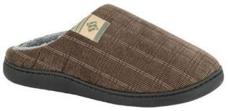
 | 926 | TEXTIL | 02 | NEGRO |  | 39 - 46 | 39 /40 | 41 /42 | 43 /44 | 45 /46
 |  | PIEL SINTETICA | 03 | CAFÉ |  |  |  |  |  |  |  |  |  | 6,490
 |  | PIEL SINTETICA |  |  |  |  | 4 | 6 | 4 | 1 |  |  | 15
 | PASSER FOR MEN | PVC |  | MEMORY FOAM
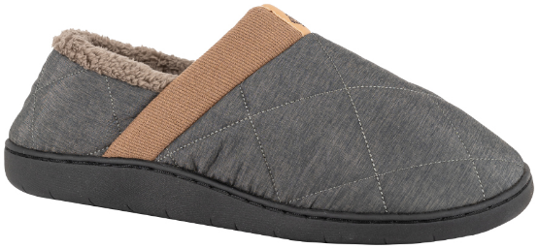
 | 931 | TEXTIL | 02 | NEGRO |  | 39 - 46 | 39 /40 | 41 /42 | 43 /44 | 45 /46
 |  | PIEL SINTETIC | 08 | CAQUI |  |  |  |  |  |  |  |  |  | 7,490
 |  | PIEL SINTECTIC |  |  |  |  | 4 | 6 | 4 | 1 |  |  | 15
 | PASSER FOR MEN | TPR

Hoja1
 | COLECCIÓN OTOÑO INVIERNO 2026

 | PRE SHOW ROOM |  |  |  |  |  |  |  |  |  |  |  |  | 2025-07-25
FOTO | ART. |  |  |  |  |  |  |  |  |  |  |  |  | PRECIO | PA02 | PA03 | PA04 | TOTAL | NO DESPACHAR
PRODUCTO | MARCA | MATERIALES |  | COLOR | CANTIDAD | TALLA |  |  |  |  |  | DETALLE DE CURVA |  | LISTA
PASSER
MUJER INVIERNO
 | 003 | PU | 01 | BLANCO |  | 35 - 40 | 35 | 36 | 37 | 38 | 39 | 40 |  |  | 15 |  |  | 15 | 15
 |  | PU | 02 | NEGRO |  |  | 2 | 3 | 4 | 3 | 2 | 1 | 15 | 11,990 | 15 |  |  | 15 | 15
 |  | CUERO
 | PASSER | PU
 | 032 | PU | 02 | NEGRO |  | 35 - 40 | 35 | 36 | 37 | 38 | 39 | 40 |  |  |  | 15 |  | 15 | 15
 |  | TEXTIL | 16 | CARAMELO |  |  | 1 | 3 | 4 | 4 | 2 | 1 | 15 | 9,990 |  | 15 |  | 15 | 15
 |  | CUERO
 | PASSER | PU
 | 605 | TEXTIL | 02 | NEGRO |  | 35 - 40 | 35 | 36 | 37 | 38 | 39 | 40 |  |  | 15/FACT 148772 | 15/FACT 148772 | 15/FACT 148772 | 0
 |  | TEXTIL |  |  |  |  | 1 | 2 | 3 | 4 | 3 | 2 | 15 | 6,990
 |  | TEXTIL | 16 | CARAMELO |  |  | SURTIDO 15 PARES |  |  |  |  |  | 15 |  | 15/FACT 148772 | 15/FACT 148772 | 15/FACT 148772 | 0
 | PASSER | PVC |  | MEMORY FOAM |  |  | DEFINIDO POR CLIENTE
 | 629 | TEXTIL | 02 | NEGRO |  | 35 - 40 | 35 | 36 | 37 | 38 | 39 | 40 |  |  | 15/FACT 148772 |  | 15/FACT 148772 | 0
 |  | TEXTIL |  |  |  |  | 1 | 2 | 4 | 4 | 3 | 1 | 15 | 6,990
 |  | TEXTIL | 16 | CARAMELO |  |  | SURTIDO 15 PARES |  |  |  |  |  | 15 |  | 15/FACT 148772 |  | 15/FACT 148772 | 0
 | PASSER | PVC |  | MEMORY FOAM |  |  | DEFINIDO POR CLIENTE
 | 648 | MICROFIBRA / TEXTIL | 02 | NEGRO |  | 35 - 40 | 35 | 36 | 37 | 38 | 39 | 40 |  |  | 15/FACT 148771 | 15/FACT 148771 |  | 0
 |  | SIMIL PIEL | 03 | CAFÉ |  |  | 1 | 2 | 3 | 4 | 3 | 2 | 15 | 7,990 | 15/FACT 148771 | 15/FACT 148771 |  | 0
 |  | SIMIL PIEL
 | PASSER | PVC |  | MEMORY FOAM
 | 658 | MICROFIBRA | 02 | NEGRO |  | 35 - 40 | 35 | 36 | 37 | 38 | 39 | 40 |  |  | 15/FACT 148767 | 15/FACT 148767 | 15/FACT 148767 | 0
 |  | PIEL SINTETICA |  |  |  |  | 1 | 2 | 3 | 4 | 3 | 2 | 15 | 7,490
 |  | PIEL SINTETICA | 16 | CARAMELO |  |  |  |  |  |  |  |  |  |  |  |  | 15/FACT 148767 | 0
 | PASSER | PVC
 | 667 | PU |  |  |  | 35 - 40 | 35 | 36 | 37 | 38 | 39 | 40
 |  | MICROFIBRA | 20 | NEGRO CHAROL |  |  | 1 | 4 | 4 | 3 | 2 | 1 | 15 | 10,490 |  |  |  | 0
 |  | CUERO
 | PASSER | PU INJ
 | 677 | MICROFIBRA | 02 | NEGRO |  | 35 - 40 | 35 | 36 | 37 | 38 | 39 | 40 |  |  | 15/FACT 148767 | 15/FACT 148767 | 15/FACT 148767 | 0
 |  | PIEL SINTETICA | 05 | AZUL |  |  | 1 | 3 | 4 | 3 | 2 | 2 | 15 | 5,990 |  | 15/FACT 148767 |  | 0
 |  | PIEL SINTETICA | 16 | CARAMELO |  |  |  |  |  |  |  |  |  |  |  | 15/FACT 148767 | 15/FACT 148767 | 0
 |  | GOMA |  |  |  |  | SURTIDO 15 PARES |  |  |  |  |  | 15
 | PASSER |  |  | MEMORY FOAM |  |  | DEFINIDO POR CLIENTE
 | 694 | PU | 02 | NEGRO |  | 35 - 40 | 35 | 36 | 37 | 38 | 39 | 40 |  |  |  |  |  | 0
 |  | PU | 27 | BURDEO |  |  | 2 | 3 | 4 | 3 | 2 | 1 | 15 | 11,990 |  |  |  | 0
 |  | CUERO
 | PASSER | PU
 | 717 | MICROFIBRA | 02 | NEGRO |  | 35 - 40 | 35 | 36 | 37 | 38 | 39 | 40 |  |  | 15/FACT 148767 | 15/FACT 148767 | 15/FACT 148767 | 0
 |  | SIMIL PIEL | 16 | CARAMELO |  |  | 1 | 2 | 4 | 4 | 3 | 1 | 15 | 8,490 | 15/FACT 148767 |  |  | 0
 |  | SIMIL PIEL
 | PASSER | GOMA
 | 737 | PU O MICROFIBRA | 22 | RAQUELADO NEGRO |  | 35 - 40 | 35 | 36 | 37 | 38 | 39 | 40 |  |  |  | 15/FACT 148767 | 15/FACT 148767 | 0
 |  | PIEL SINTETICA |  |  |  |  | 1 | 3 | 4 | 4 | 2 | 1 | 15 | 11,490
 |  | PIEL SINTETICA
 | PASSER | PU
 | 751 | PU | 02 | NEGRO |  | 35 - 40 | 35 | 36 | 37 | 38 | 39 | 40 |  |  | 15 | 15 | 15 | 45 | 45
 |  | CUERO | 03 | CAFÉ |  |  | 1 | 3 | 4 | 4 | 2 | 1 | 15 | 8,990 | 15 | 15 | 15 | 45 | 45
 |  | CUERO
 | PASSER | PU
 | 752 | PU | 02 | NEGRO |  | 35 - 40 | 35 | 36 | 37 | 38 | 39 | 40 |  |  |  |  |  | 0
 |  | PIEL SINTETICA |  |  |  |  | 2 | 3 | 4 | 3 | 2 | 1 | 15 | 12,490
 |  | PIEL SINTETICA
 | PASSER | PU
 | 762 | PU | 02 | NEGRO |  | 35 - 40 | 35 | 36 | 37 | 38 | 39 | 40 |  |  | 15 | 15 |  | 30 | 30
 |  | MICROFIBRA |  |  |  |  | 1 | 3 | 4 | 4 | 2 | 1 | 15 | 10,990
 |  | CUERO
 | PASSER | PU
 | 775 | TEXTIL | 02 | NEGRO |  | 35 - 40 | 35 | 36 | 37 | 38 | 39 | 40 |  |  | 15/FACT 148771 | 15/FACT 148771 | 15/FACT 148771 | 0
 |  | TEXTIL | 03 | CAFÉ |  |  | 1 | 3 | 4 | 4 | 2 | 1 | 15 | 7,990 | 15/FACT 148771 | 15/FACT 148771 | 15/FACT 148771 | 0
 |  | TEXTIL | 05 | AZUL |  |  |  |  |  |  |  |  |  |  |  | 15/FACT 148771 |  | 0
 |  | PVC
 | PASSER |  |  | MEMORY FOAM
 | 780 | TEXTIL | 02 | NEGRO |  | 34 - 41 | 34 /35 | 36 /37 | 38 /39 | 40 /41 |  |  |  |  | 15/FACT 149146 | 15/FACT 149146 | 15/FACT 149146 | 0
 |  | PIEL SINTETICA | 03 | CAFÉ |  |  |  |  |  |  |  |  | 15 | 6,490 | 15/FACT 149146 | 15/FACT 149146 | 15/FACT 149146 | 0
 |  | PIEL SINTETICA |  |  |  |  | 3 | 5 | 5 | 2
 | PASSER | PVC |  | MEMORY FOAM
 | 786 | PU | 02 | NEGRO |  | 35 - 40 | 35 | 36 | 37 | 38 | 39 | 40 |  |  | 15/FACT 149740 | 15/FACT 149740 |  | 0
 |  | PIEL SINTETICA |  |  |  |  | 1 | 3 | 4 | 4 | 2 | 1 | 15 | 12,490
 |  | PIEL SINTETICA
 | PASSER | PU
 | 816 | PU | 02 | NEGRO |  | 35 - 40 | 35 | 36 | 37 | 38 | 39 | 40 |  |  |  |  |  | 0
 |  | PIEL SINTETICA |  |  |  |  | 1 | 2 | 3 | 4 | 3 | 2 | 15 | 13,990
 |  | PIEL SINTETICA
 | PASSER | PU
 | 820 | TEXTIL | 02 | NEGRO |  | 35 - 42 | 35/36 | 37/38 | 39/40 | 41/42 |  |  |  |  |  | 15/FACT 148771 | 15/FACT 148771 | 0
 |  | PIEL SINTETICA | 03 | CAFE |  |  |  |  |  |  |  |  | 15 | 6,490 |  | 15/FACT 148771 | 15/FACT 148771 | 0
 |  | PIEL SINTETICA | 16 | CARAMELO |  |  | 3 | 6 | 4 | 2 |  |  |  |  |  |  |  | 0
 | PASSER | TPR |  | MEMORY FOAM

 | 824 | PU | 02 | NEGRO |  | 35 - 40 | 35 | 36 | 37 | 38 | 39 | 40 |  |  | 15 | 15 |  | 30 | 30
 |  | PIEL SINTETICA | 16 | CARAMELO |  |  | 1 | 3 | 4 | 3 | 3 | 1 | 15 | 12,990 |  |  |  | 0
 |  | PIEL SINTETICA
 | PASSER | PU
 | 826 | MICROFIBRA | 02 | NEGRO |  | 35 - 40 | 35 | 36 | 37 | 38 | 39 | 40 |  |  | 15/FACT 149746 | 15/FACT 149746 | 15/FACT 149746 | 0
 |  | PIEL SINTETICA | 16 | CARAMELO |  |  | 1 | 3 | 3 | 3 | 3 | 2 | 15 | 8,290 | 15/FACT 149746 |  |  | 0
 |  | PIEL SINTETICA
 | PASSER | PVC
 | 834 | MICROFIBRA | 02 | NEGRO |  | 35 - 40 | 35 | 36 | 37 | 38 | 39 | 40 |  |  |  |  | 15/FACT 148768 | 0
 |  | SIMIL CHIPORRO |  |  |  |  | 2 | 3 | 4 | 3 | 2 | 1 | 15 | 7,990
 |  | SIMIL CHIPORRO
 | PASSER | PVC
 | 843 | MICROFIBRA | 02 | NEGRO |  | 36 - 41 | 36 / 37 |  | 38 / 39 |  | 40 / 41 |  |  |  |  |  | 15 | 15 | 15
 |  | PIEL SINTETICA | 16 | CARAMELO |  |  | 3 |  | 6 |  | 6 |  | 15 | 8,490 |  |  | 15 | 15 | 15
 |  | PIEL SINTETICA
 | PASSER | TPR
 | 5142 | PU | 02 | NEGRO |  | 35 - 40 | 35 | 36 | 37 | 38 | 39 | 40 |  |  | 15 |  |  | 15 | 15
 |  | PIEL SINTETICA | 03 | CAFÉ |  |  | 2 | 3 | 4 | 3 | 2 | 1 | 15 | 12,990 |  |  |  | 0
 |  | PIEL SINTETICA
 | PASSER | PU
PASSER FOR MEN
HOMBRE INVIERNO
 | 921 | MICROFIBRA | 02 | NEGRO |  | 39 - 44 | 39 | 40 | 41 | 42 | 43 | 44 |  |  | 15/FACT 148769 | 15/FACT 148769 | 15/FACT 148769 | 0
 |  | SIMIL CHIPORRO | 03 | CAFÉ |  |  | 2 | 3 | 4 | 3 | 2 | 1 | 15 | 8,490 |  |  |  | 0
 |  | SIMIL CHIPORRO
 |  | PVC |  |  |  |  | SURTIDO 15 PARES |  |  |  |  |  | 15
 | PASSER FOR MEN |  |  | MEMORY FOAM |  |  | DEFINIDO POR CLIENTE
 | 923 | TEXTIL | 02 | NEGRO |  | 39 - 46 | 39 /40 | 41 /42 | 43 /44 | 45 /46 |  |  |  |  | 15/FACT 149145 | 15/FACT 149145 | 15/FACT 149145 | 0
 |  | PIEL SINTETICA | 05 | AZUL |  |  |  |  |  |  |  |  |  | 5,990 |  |  |  | 0
 |  | PIEL SINTETICA |  |  |  |  | 4 | 6 | 4 | 1 |  |  | 15
 | PASSER FOR MEN | PVC |  | MEMORY FOAM
 | 926 | TEXTIL | 02 | NEGRO |  | 39 - 46 | 39 /40 | 41 /42 | 43 /44 | 45 /46 |  |  |  |  |  |  | 15/FACT 149145 | 0
 |  | PIEL SINTETICA | 03 | CAFÉ |  |  |  |  |  |  |  |  |  | 6,490 |  |  | 15/FACT 149145 | 0
 |  | PIEL SINTETICA |  |  |  |  | 4 | 6 | 4 | 1 |  |  | 15
 | PASSER FOR MEN | PVC |  | MEMORY FOAM
 | 931 | TEXTIL | 02 | NEGRO |  | 39 - 46 | 39 /40 | 41 /42 | 43 /44 | 45 /46 |  |  |  |  | 15/FACT 149145 | 15/FACT 149145 | 15/FACT 149145 | 0
 |  | PIEL SINTETIC | 08 | CAQUI |  |  |  |  |  |  |  |  |  | 7,490 | 15 | 15 | 15 | 45 | 45
 |  | PIEL SINTECTIC |  |  |  |  | 4 | 6 | 4 | 1 |  |  | 15
 | PASSER FOR MEN | TPR
 |  |  |  |  |  |  |  |  |  |  |  |  |  |  | 120 | 105 | 75 | 300 | 300

